Solicitud gráfica
 | Área: | Matemáticas |  |  | Fecha:
 | Grado: | 9 |  |  | 2016-03-26
 | Título del tema: | La circunferencia y las relaciones entre sus elementos |  |  | ¿Cuaderno de estudio o recurso? | Recurso
 | Editor: | Adriana Ma. Pachón |  |  | Motor del recurso | M5A

 | Código guión o recurso: | MA_09_10_CO_REC250 | ← Para determinar este código, visite la hoja de Ayuda
 |  |  |  |  | ESPECIFICACIÓN DE ARCHIVOS A ENTREGAR
Núm. | Archivo Shutterstock o ruta en web | Imagen para: | Tipo | Ubicación de la imagen en el recurso M5A | Nombre imagen SMALL | Tamaño imagen SMALL | Nombre imagen ZOOM | Tamaño imagen ZOOM | Descripción | Observaciones
IMG01 | Ver descripción | Recurso M5A | Ilustración | Contenido | MA_09_10_CO_REC250_IMG01n.png | 286 x 286 px | MA_09_10_CO_REC250_IMG01a.png | 500 x 500 px | Circunferencia con las medidas y propiedades que se adjuntan en la imagen de la observación. | 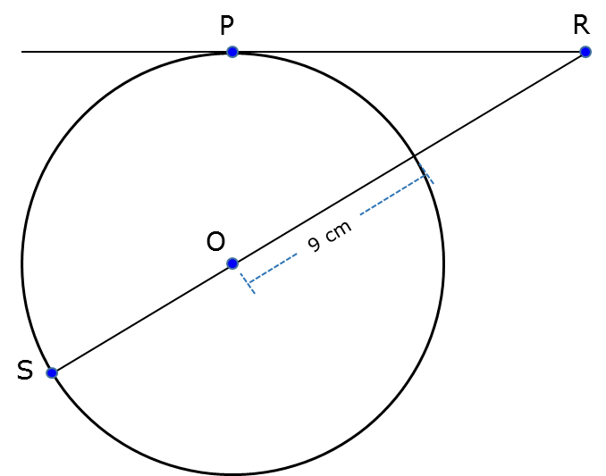
IMG02 | Ver descripción | Recurso M5A | Ilustración | Contenido | MA_09_10_CO_REC250_IMG02n.png | 286 x 286 px | MA_09_10_CO_REC250_IMG02a.png | 500 x 500 px | Circunferencia con las medidas y propiedades que se adjuntan en la imagen de la observación
IMG03 | Ver descripción | Recurso M5A | Ilustración | Contenido | MA_09_10_CO_REC250_IMG03n.png | 286 x 286 px | MA_09_10_CO_REC250_IMG03a.png | 500 x 500 px | Circunferencia con las medidas y propiedades que se adjuntan en la imagen de la observación | 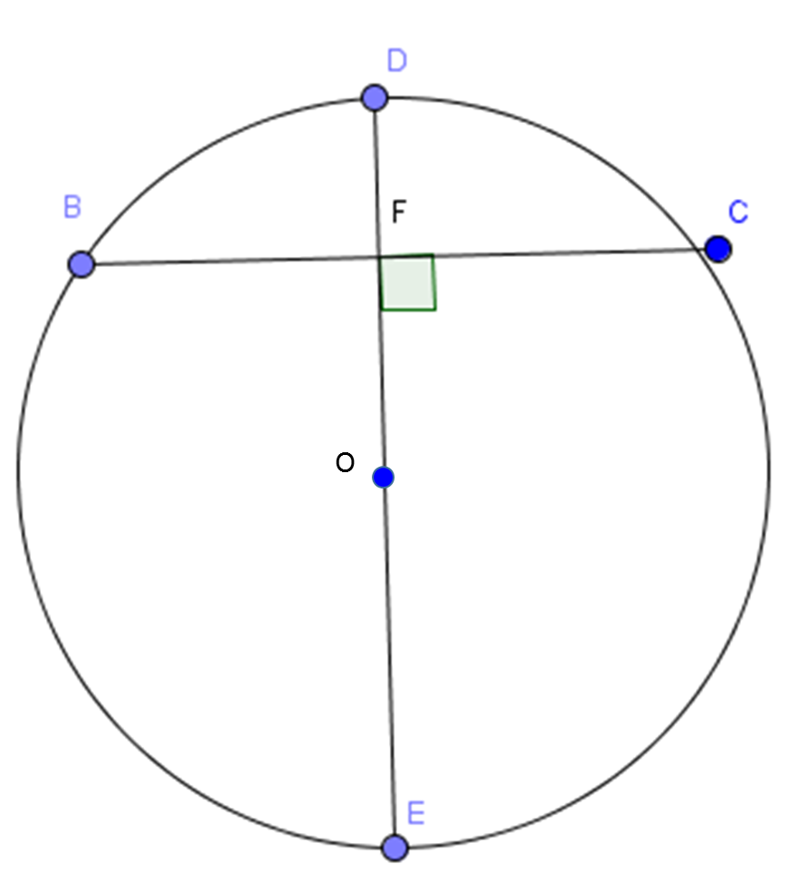
IMG04 | Ver descripción | Recurso M5A | Ilustración | Contenido | MA_09_10_CO_REC250_IMG04n.png | 286 x 286 px | MA_09_10_CO_REC250_IMG04a.png | 500 x 500 px | Circunferencia con las medidas y propiedades que se adjuntan en la imagen de la observación ( SE NECESITA DOS VECES LA IMAGEN YA QUE SE USA PARA DOS PREGUNTAS DIFERENTES) Pregunta 4 y 5 | 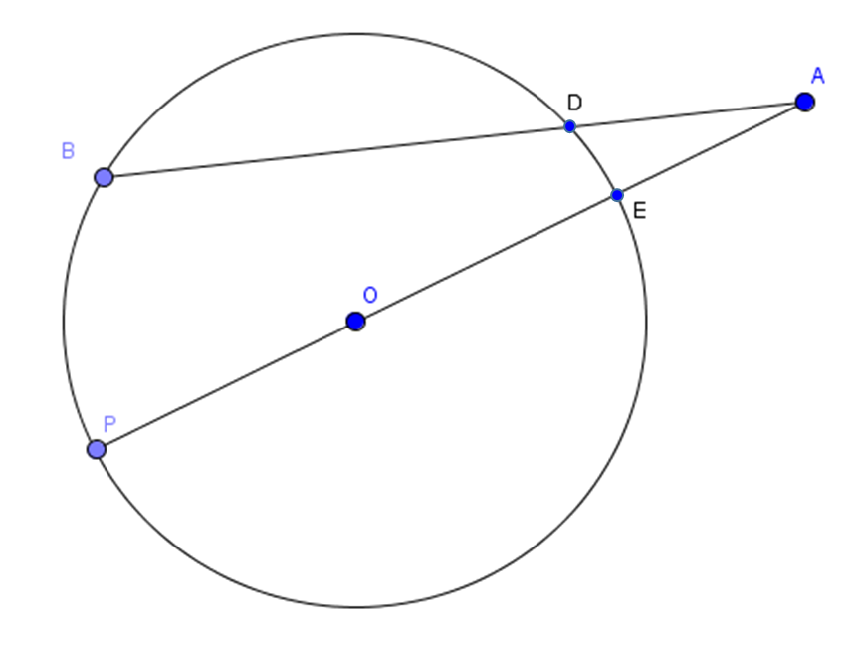
IMG05 | Ver descripción | Recurso M5A | Ilustración | Contenido | MA_09_10_CO_REC250_IMG05n.png | 286 x 286 px | MA_09_10_CO_REC250_IMG05a.png | 500 x 500 px | Circunferencia con las medidas y propiedades que se adjuntan en la imagen de la observación
IMG06 | Ver descripción | Recurso M5A | Ilustración | Contenido | MA_09_10_CO_REC250_IMG06n.png | 286 x 286 px | MA_09_10_CO_REC250_IMG06a.png | 500 x 500 px | Circunferencia con las medidas y propiedades que se adjuntan en la imagen de la observación | 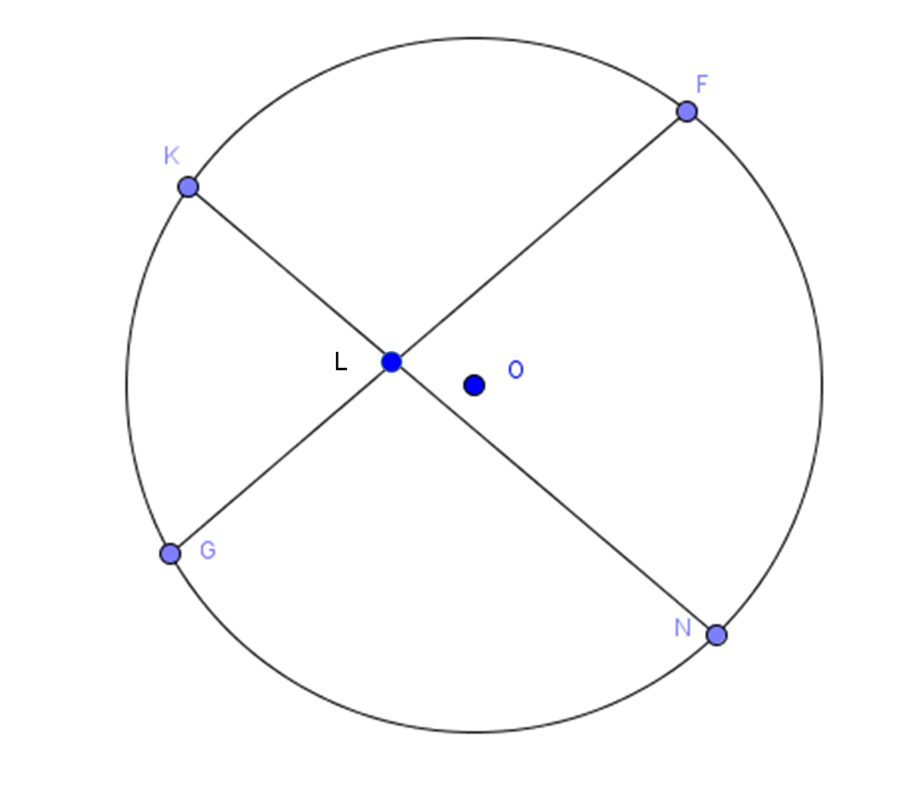
IMG07 | Ver descripción | Recurso M5A | Ilustración | Contenido | MA_09_10_CO_REC250_IMG07n.png | 286 x 286 px | MA_09_10_CO_REC250_IMG07a.png | 500 x 500 px | Una carretilla, la rueda debe tener la caracterìstica que s emuestra en la observaciòn (60cm de diàmetro) Se puede usar la imagen de shutterstock 111332819 | 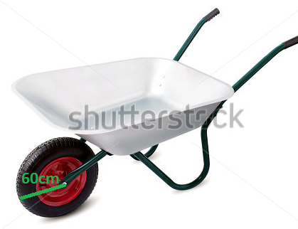
IMG08 | Ver descripción | Recurso M5A | Ilustración | Contenido | MA_09_10_CO_REC250_IMG08n.png | 286 x 286 px | MA_09_10_CO_REC250_IMG08a.png | 500 x 500 px | Reloj circular inscrito en un cuadrado de 4 cm de lado, ( observar la imagen adjunta en la observaciòn, puede usarse està misma) Todas las imágenes adjuntas en esta sección deben ampliarse para poder observar todas sus características. La imagen del reloj se tomó de shutterstock 93981658 | 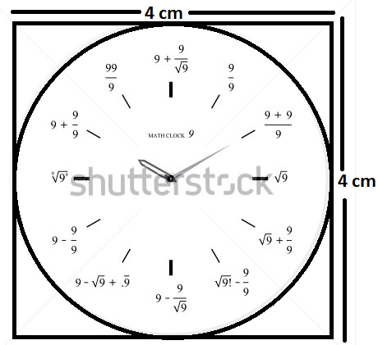
IMG09 | Ver descripción | Recurso M5A | Ilustración | Contenido | MA_09_10_CO_REC250_IMG09n.png | 286 x 286 px | MA_09_10_CO_REC250_IMG09a.png | 500 x 500 px | Circunferencia con todos los datos y nombres que aparecen en la imagen adjunta en la observación. La imagen debe ampliarse para poder observar todas sus características.

